상품제안서
쌤소나이트 MORGAN 여권지갑 | 상품코드: S16383

 |  |  |  |  |  |  | 02-713-8555 | www.synergygift.co.kr
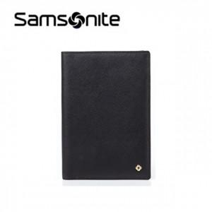

【상세/제작정보】 | 스크래치에 강한 사피아노 소가죽 소재의 여권지갑

【인쇄/포장옵션】 | 스티커 / 시판박스

【공급단가】 | 수량 | 10~ | 50~ | 100~ | 300~ | 500~
*VAT별도 | 단가 | 64,900원 | 62,590원 | 60,270원 | 57,950원 | 55,630원

【상품 URL】 | https://www.synergygift.co.kr:443/src/goods_detail.php?gdno=15017

